01_(YBIGTA) 프로젝트_기능명세서
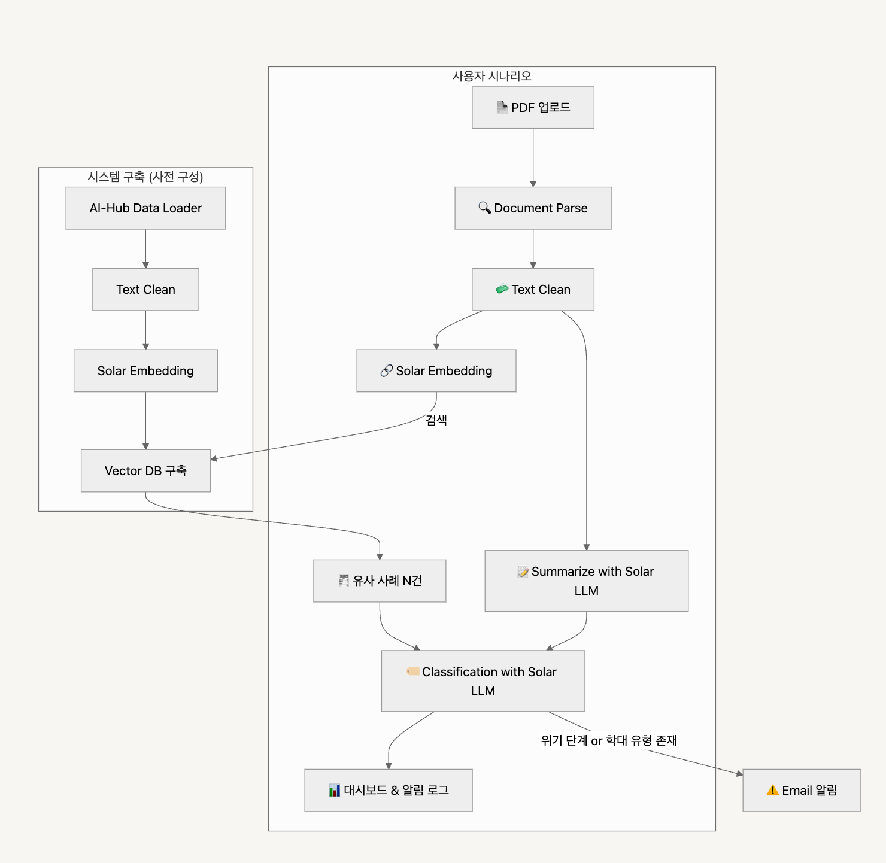
신입기수 교육세션 - RAG Agent 과제 명세서
프로젝트 목표 | "소년이 온다" 책에 대한 정보 제공 및 3개 사이트의 리뷰를 종합하여 사용자의 질문에 답변하는 RAG/Agent 기반 챗봇 구축

담당자 | 8조 (민세희, 이주원, 정다은)
산출물 목록 | 프로젝트 코드 | https://github.com/min-sehee/YBIGTA_newbie_team_project
데이터셋 | 내용 | 한강 작가 '소년이 온다' 온라인 서점 3사 리뷰 데이터
 | 특징 | 사용자 경험 기반의 다양한 감상과 의견이 포함되어 있어 LLM 기반 추천 및 QA 시스템 구축에 적합
전체 파이프라인 | 데이터 구축 | 단계 |  | 설명
 |  | Data Loader |  | 책 '소년이 온다'에 대한 온라인 서점 3사(교보문고, 알라딘, YES24) 리뷰 데이터셋 로드
 |  | Text Clean |  | 공백, 특수문자 제거, 중복 제거, 결측치 제거, 10자 미만 리뷰 데이터는 제거하여 임베딩에 적합한 깔끔한 문장 형태로 정제
 |  | Embedding |  | jhgan/ko-sbert-nli 사용하여 리뷰 데이터 벡터화 (한국어 문장 의미 유사도 비교에 특화된 SBERT 구조의 임베딩 모델을 활용하여 RAG 기반 검색 정확도를 높이는데 적합함.)
 |  | Chunking |  | 리뷰 문서를 문맥 유지가 가능한 단위로 분할하기 위해 RecursiveCharacterTextSplitter를 활용하여 약 500자 기준으로 chunk를 나누고, 각 청크 간 50자 중첩을 적용하여 LLM 입력 시 정보 손실을 최소화함.
 |  | Vector DB 구축 |  | jhgan/ko-sbert-nli로 생성한 온라인 서점 3사 리뷰 임베딩을 FAISS를 통해 인덱싱하고, 쿼리 입력 시 의미 유사도가 높은 벡터를 검색하여 LLM 응답에 활용
 | 사용자 시나리오 | 사용자의 쿼리 입력 |  | 사용자는 『소년이 온다』에 대한 감상, 주제, 표현 등 다양한 질문을 자연어로 입력할 수 있으며, 입력된 쿼리는 온라인 서점 리뷰와의 의미 유사도 기반으로 검색되어, 관련 리뷰 문맥을 바탕으로 LLM이 답변을 생성
 |  | Embedding |  | 사용자의 쿼리와 리뷰 데이터 간의 유사도 기반 검색을 위한 임베딩
 |  | Retrieval |  | Vector DB로부터 쿼리와 유사한 리뷰 5개 선정
 |  | Dash |  | 사용자의 질문-응답 로그를 확인할 수 있는 결과 인터페이스 제공
기능 명세서와 전체 파이프라인들은 과제에 맞게 수정바랍니다. / 로직은 Draw.io로 그려서 CSV와 README에 첨부바랍니다.
프로젝트 기능 명세서 | 시스템 구축 파이프라인 | # | 모듈 | 설명 | 입력 | 출력 | 비고
 |  | 1 | Review Data Loader | 소년이 온다' 온라인 서점 3사 리뷰 데이터셋 로드 | .csv | 원문 텍스트
 |  | 2 | Text Clean | 공백, 특수문자 등 기본 전처리 + 10자 미만 리뷰 데이터 제거 | .csv | 정제 텍스트
 |  | 3 | Chunking | 긴 리뷰 문서를 chunk 단위로 분할 | 정제 텍스트 | 청크
 |  | 4 | Embedding | ko-sbert로 문장 벡터화 | 청크 | 벡터 | jhgan/ko-sbert-nli
 |  | 5 | Vector DB 구축 | FAISS로 검색용 DB 구축 | 벡터 + 메타 | faiss.index 파일
 |  | 6 | 질의응답 처리 | 사용자의 질문을 기반으로 FAISS에서 관련 리뷰 벡터 검색 후, Gemini 2.0 Flash로 답변 생성 | 사용자 질문 + 유사 리뷰 | 자연어 응답 | Google Gemini API
 | 사용자 실시간 흐름 | # | 모듈 | 설명 | 입력 | 출력 | 비고
 |  | 1 | 사용자 질문 입력 | 사용자가 『소년이 온다』에 대한 자유 질문 입력 | 자연어 쿼리 | 쿼리 텍스트 | 예 : 이 책에서 가장 많이 언급되는 감정은?
 |  | 2 | Query Embedding | 입력 쿼리를 의미 벡터로 임베딩 | 쿼리 텍스트 | 쿼리 벡터 | jhgan/ko-sbert-nli
 |  | 3 | 유사 리뷰 검색 (FAISS) | 쿼리 벡터와 FAISS 내 리뷰 벡터 간 유사도 검색 | 쿼리 벡터 | top-5 리뷰
 |  | 4 | 답변 생성 (LLM) | 검색된 리뷰 문맥을 기반으로 Gemini 2.0 Flash로 응답 생성 | top-5 리뷰 + 쿼리 | 자연어 응답 | Google Gemini API
 |  | 5 | 응답 출력/대시보드 (Streamlit) | 사용자에게 최종 답변 반환(서점별 리뷰 추출, 요약문, 감정 분석 등) | 자연어 응답 | 웹 인터페이스
대시보드 구성 |  | 섹션 |  | 구성 요소 | 예시
 |  | ① 질문 입력 |  | 자연어 질문 입력 필드 | 질문을 입력하세요 / 노벨문학상 축하 리뷰가 있나요 ? 제시해주세요
 |  | ② 답변 출력 |  | 질문에 적합한 자연어 응답 제시 (볼드체, 이모티콘 포함) | 네, 노벨문학상 축하 리뷰들이 있습니다. 다음 리뷰들을 제시합니다: [리뷰] 받으면 잘 볼게요 노벨문학상 축하드립니다 [리뷰] 노벨문학상축하드려요!
 |  | ③ 응답 로그 |  | 이전 질문과 응답 히스토리 표시 | "사람 이모티콘 (Q): ~ / 뇌 이모티콘 (A): ~" 형태 로그

